Схема сборки
Инструкция по сборке и спецификация Комод ЛОГИ /800*900*400/

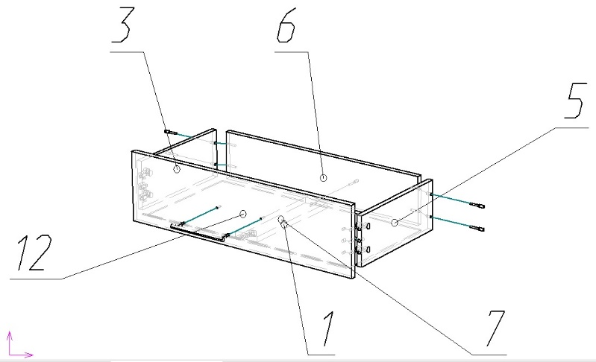
1

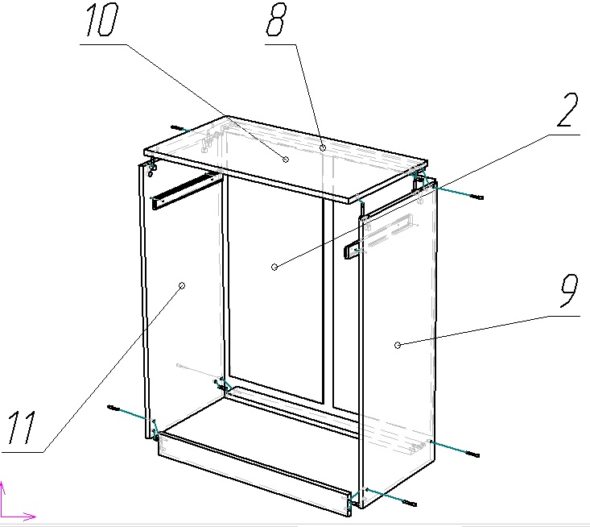
2

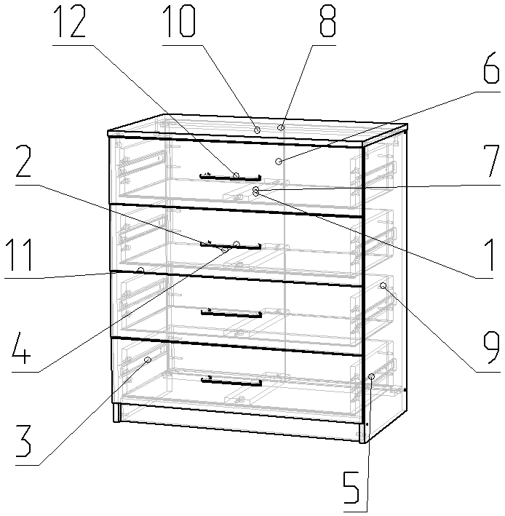
3

 | Детали |  |  |  |  |  | Фурнитура
 | № | Наименование | Размер |  | Кол-во |  | № | Наименование | Размер |  | Кол-во
 | 9 | Стойка правая | 884 | 379 | 1 | шт | 1 | Винт | 4 | 22 | 8 | шт
 | 11 | Стойка левая | 884 | 379 | 1 | шт | 1 | Гвоздь | 2 | 20 | 75 | шт
 | 2 | Стенка задняя | 820 | 397 | 2 | шт | 2 | Евровинт | 7 | 50 | 26 | шт
 | 10 | Крышка | 800 | 400 | 1 | шт | 3 | Заглушка для евровинта | венге |  | 26 | шт
 | 4 | Фасад ящика | 796 | 202 | 4 | шт | 4 | Заглушка под минификс | венге |  | 24 | шт
 | 8 | Планка | 768 | 70 | 3 | шт | 5 | Ключ для евровинта |  |  | 1 | шт
 | 1 | Дно ящика | 738 | 363 | 4 | шт | 6 | Минификс-болт стяжечный |  |  | 24 | шт
 | 6 | Стенка ящика задняя | 710 | 140 | 4 | шт | 7 | Минификс-гайка стяжечная |  |  | 24 | шт
 | 3 | Стенка ящика левая | 360 | 140 | 4 | шт | 8 | Подпятник | коричневый |  | 4 | шт
 | 5 | Стенка ящика правая | 360 | 140 | 4 | шт | 9 | Ручка-рейлинг 160 | 160 |  | 4 | шт
 | 7 | Планка ящика | 344 | 80 | 4 | шт | 10 | Шкант |  |  | 14 | шт
 |  |  |  |  |  |  | 11 | Шуруп | 3.5 | 16 | 32 | шт

 |  |  |  |  |  |  |  | Направляющие шариковые | 350 |  | 4 | комп
 |  |  |  |  |  |  |  | Профиль соединительный | 778 |  | 1 | шт
 |  |  |  |  |  |  |  | Пакет фурнитуры | 300 | 200 | 1 | шт

